INSTRUCTIVO
No modifique el formato, está formulado y estructurado para validar los datos. Además, se diseño para ser impreso en dos hojas.
El encabezado del formato tiene la codificación de Gestión Documental, se debe siempre usar la última versión.
Si involuntariamente modifica el tamaño de las celdas, las dimensiones son: columnas 2, filas 15.
 | FICHA DE IDENTIFICACIÓN DEL SUJETO DE REPARACIÓN COLECTIVA | CODIGO | 430.08.15-1
 |  | VERSIÓN | 1
 | PROCESO GESTIÓN DE ASISTENCIA Y REPARACIÓN | FECHA APROBACIÓN | 2014-08-08
Los campos tienen comentarios para orientar el diligenciamiento.
 | PROCEDIMIENTO DE REPARACIÓN COLECTIVA
INFORMACIÓN BÁSICA
NOMBRE

TIPO DE SUJETO COLECTIVO
UBICACIÓN
POBLACIÓN |  |  |  | *En la cantidad, ingrese un número sin puntos ni comas
PRE-EXISTENCIA
Los mensajes en rojo indican que hay errores en los datos ingresados.
Si el campo está en rojo (o rosa), indica que hay un error o no ha ingresado información requerida.
CTJT
RUV
TIPO DE ACCESO
TERRITORIO
DESCRIPCIÓN
 |  |  |  | *Corregir la descripción es muy larga o muy corta

Se recomienda NO copiar y pegar el texto de otras fuentes.

El mapa debe ser claro, se recomienda tener precausión y no deformarlo.
Se deja como ejemplo el mapa de Colombia, a la izquier el original, a la derecha el deformado.
MAPA
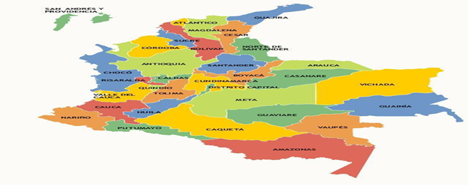 UBICACIÓN GEOGRAFICA

Cuándo hay un Criterio de Priorización duplicado, el campo se torna rojo.
Lo anterior aplica para las Hipótesis, Hechos Victimizantes y Daños
CRITERIOS DE PRIORIZACIÓN
1
2
3
4
5
6
7
8
9
10
HIPÓTESIS DE VICTIMIZACIÓN
1
2
3
PRINCIPALES HECHOS VICTIMIZANTES
1
2
3
4
5
6
7
8
9
10
POSIBLES Y PRINCIPALES DAÑOS COLECTIVOS
1
2
3
4
5
6
7
8
9
10
ESTADO DE LA RUTA DE REPARACIÓN COLECTIVA
IDENTIFICACIÓN |  | Pendiente
VALORACIÓN Y REGISTRO |  | Pendiente
ACERCAMIENTO |  | Pendiente
ALISTAMIENTO |  | Pendiente
DIAGNÓSTICO O CARACTERIZACIÓN DEL DAÑO |  | Pendiente
PRE-CONSULTA Y/O CONSULTA |  | Pendiente
FORMULACIÓN DEL PLAN INTEGRAL DE REPARACIÓN COLECTIVA |  | Pendiente
IMPLEMENTACIÓN DEL PLAN INTEGRAL DE REPARACIÓN COLECTIVA |  | Pendiente
La Subdirección ha definido que el responsable de verificar y revisar la ficha es el Gerente de Zona.
El formato puede ser firmado mediante correo electrónico institucional, así facilitamos su manejo y contribuimos al cuidado del medio ambiente.
Sólo en caso de ser necesario, se puede hacer la impresión y debe tener la firma del Gerente de Zona.
SEGUIMIENTO AL PLAN INTEGRAL DE REPARACIÓN COLECTIVA |  | Pendiente
VERIFICADO Y REVISADO POR:
FIRMA

NOMBRE COMPLETO
GERENTE DE ZONA
BOGOTA, (DIA) DE (MES) DE (AÑO)

